Chronologie
Nom de tâche | Début | Fin | Durée (Jours) | Consultez le diagramme de Gantt sur l'onglet suivant →
Date de démarrage | 2014-09-21 | 2014-09-30 | 9
Préparation de la démolition | 2014-10-01 | 2014-10-06 | 5 | Ou, cliquez ici pour créer votre chronologie de construction dans Smartsheet
Démolition | 2014-10-06 | 2014-10-24 | 18
Excavation | 2014-10-25 | 2014-10-29 | 4
Béton | 2014-11-01 | 2014-11-13 | 12
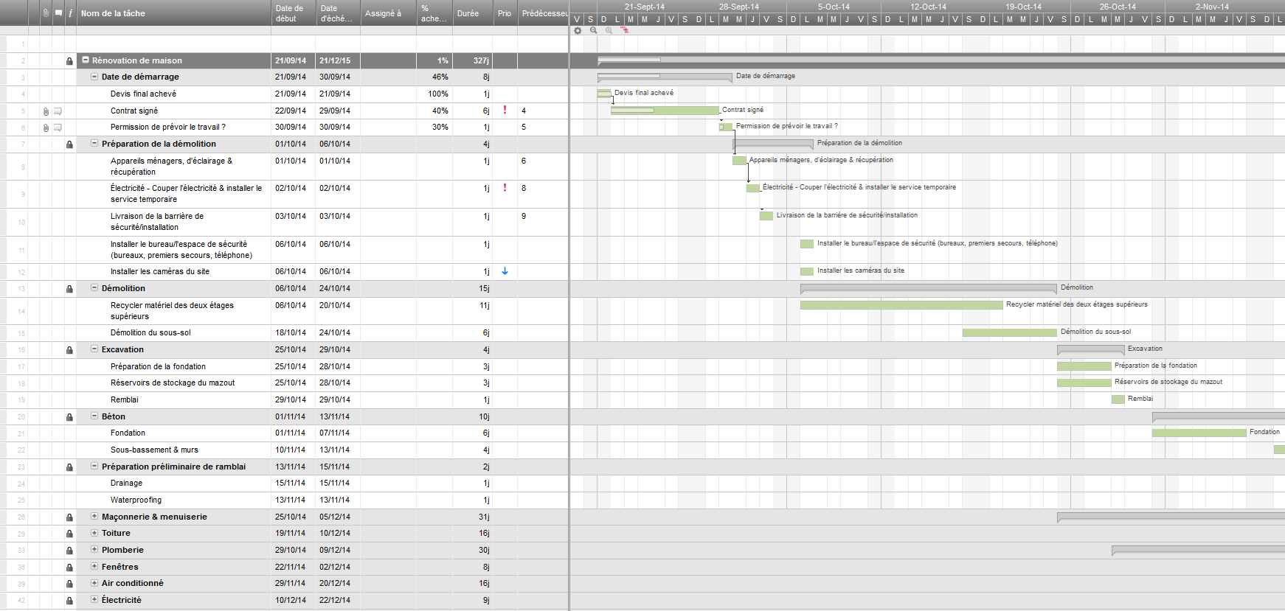
Préparation préliminaire de ramblai | 2014-11-13 | 2014-11-15 | 2
Maçonnerie & menuiserie | 2014-10-25 | 2014-12-05 | 41
Toiture | 2014-11-19 | 2014-12-10 | 21
Plomberie | 2014-10-29 | 2014-12-09 | 41
Fenêtres | 2014-11-22 | 2014-12-15 | 23
Air conditionné | 2014-11-29 | 2014-12-20 | 21
Électricité | 2014-12-10 | 2014-12-22 | 12
Audio/Vidéo | 2014-12-10 | 2014-12-15 | 5
Emballage de maison | 2014-12-27 | 2014-12-30 | 3
Isolation | 2014-12-03 | 2014-12-21 | 18
Placo-plâtre | 2015-01-03 | 2015-01-23 | 20
Maçonnerie en pierre extérieure | 2015-01-03 | 2015-01-17 | 14
Menuiserie extérieure | 2015-01-04 | 2015-01-13 | 9
Sol pour la lingerie/chaufferie | 2015-02-16 | 2015-03-11 | 23
Planchers | 2015-01-19 | 2015-03-10 | 50
Dalles | 2015-02-03 | 2015-02-14 | 11
Placcards | 2015-01-18 | 2015-03-06 | 47
Plomberie - installer les éviers | 2015-02-16 | 2015-02-23 | 7
Portes intérieures | 2015-02-25 | 2015-03-09 | 12
Menuiserie intérieure | 2015-02-15 | 2015-02-17 | 2
Peinture intérieure | 2015-02-28 | 2015-04-14 | 45
Comptoirs en granit | 2015-03-21 | 2015-03-31 | 10
Contingence dans le calendrier | 2015-02-28 | 2015-03-10 | 10
Terrasses | 2015-02-28 | 2015-03-18 | 18
Portes intérieures - accrochage et équipement | 2015-05-03 | 2015-05-13 | 10
Appareils ménagers | 2015-05-02 | 2015-05-03 | 1
Plomberie | 2015-05-02 | 2015-05-05 | 3
Électricité intérieure | 2015-05-03 | 2015-05-11 | 8
Verrerie de salle de bains | 2015-05-09 | 2015-05-13 | 4
Finition de la porte de garage | 2015-05-13 | 2015-05-18 | 5
Inspections FINALES | 2015-05-02 | 2015-05-02 | 0
Synthèse | 2015-05-09 | 2015-06-05 | 27
Nettoyage de la maison | 2015-05-29 | 2015-06-10 | 12
Achevé | 2015-06-01 | 2015-06-01 | 0

Diagramme de Gantt
 | Start Date | Duration
Date de démarrage | 9/21/2014 | 9
Préparation de la démolition | 10/1/2014 | 5
Démolition | 10/6/2014 | 18
Excavation | 10/25/2014 | 4
Béton | 11/1/2014 | 12
Préparation préliminaire de ramblai | 11/13/2014 | 2
Maçonnerie & menuiserie | 10/25/2014 | 41
Toiture | 11/19/2014 | 21
Plomberie | 10/29/2014 | 41
Fenêtres | 11/22/2014 | 23
Air conditionné | 11/29/2014 | 21
Électricité | 12/10/2014 | 12
Audio/Vidéo | 12/10/2014 | 5
Emballage de maison | 12/27/2014 | 3
Isolation | 12/3/2014 | 18
Placo-plâtre | 1/3/2015 | 20
Maçonnerie en pierre extérieure | 1/3/2015 | 14
Menuiserie extérieure | 1/4/2015 | 9
Sol pour la lingerie/chaufferie | 2/16/2015 | 23
Planchers | 1/19/2015 | 50
Dalles | 2/3/2015 | 11
Placcards | 1/18/2015 | 47
Plomberie - installer les éviers | 2/16/2015 | 7
Portes intérieures | 2/25/2015 | 12
Menuiserie intérieure | 2/15/2015 | 2
Peinture intérieure | 2/28/2015 | 45
Comptoirs en granit | 3/21/2015 | 10
Contingence dans le calendrier | 2/28/2015 | 10
Terrasses | 2/28/2015 | 18
Portes intérieures - accrochage et équipement | 5/3/2015 | 10
Appareils ménagers | 5/2/2015 | 1
Plomberie | 5/2/2015 | 3
Électricité intérieure | 5/3/2015 | 8
Verrerie de salle de bains | 5/9/2015 | 4
Finition de la porte de garage | 5/13/2015 | 5
Inspections FINALES | 5/2/2015 | 0
Synthèse | 5/9/2015 | 27
Nettoyage de la maison | 5/29/2015 | 12
Achevé | 6/1/2015 | 0

